4.20 Graphique 1
RERS 4.20 Les élèves de SEGPA

[1] Évolution des effectifs de Segpa et de la part qu'ils représentent

 | 1997 | 1998 | 1999 | 2000 | 2001 | 2002 | 2003 | 2004 | 2005 | 2006 | 2007 | 2008 | 2009 | 2010 | 2011 | 2012 | 2013 | 2014 | 2015 | 2016 | 2017 | 2018 | 2019 | 2020
Total Segpa hors Mayotte | 108,114 | 109,529 | 110,658 | 110,236 | 109,652 | 108,601 | 108,133 | 107,663 | 106,390 | 103,785 | 101,382 | 99,232 | 97,365 | 96,111 | 94,465
Part des effectifs Segpa sur les formations en collège | 3.2% | 3.2% | 3.2% | 3.2% | 3.2% | 3.2% | 3.2% | 3.3% | 3.3% | 3.2% | 3.2% | 3.1% | 3.0% | 3.0% | 2.9%
Total Segpa y compris Mayotte |  |  |  |  |  |  |  |  |  |  |  |  |  |  | 95,755 | 95,625 | 94,384 | 91,691 | 88,786 | 86,314 | 84,463 | 84,865 | 86,435 | 87,218
Part des effectifs Segpa sur les formations en collège |  |  |  |  |  |  |  |  |  |  |  |  |  |  | 2.9% | 2.9% | 2.8% | 2.7% | 2.7% | 2.6% | 2.5% | 2.5% | 2.5% | 2.5%
 |  |  |  |  |  |  |  |  |  |  |  |  |  |  |  |  |  |  |  |  |  |  |  | © DEPP
Population concernée : Établissements sous tutelle du MENJS, y compris EREA
Source : DEPP-MENJS / Système d’information Scolarité.
Lecture : en 2021, 87 218 élèves sont inscrits en 6ème, 5ème, 4ème ou 3ème Segpa. Ils représentent 2,5 % de l'ensemble des élèves en formation en collège.

 | Total Segpa hors Mayotte | Total Segpa y compris Mayotte | '4.20 Graphique 1'!#REF! | '4.20 Graphique 1'!#REF! | Part des effectifs Segpa sur les formations en collège | '4.20 Graphique 1'!#REF! | '4.20 Graphique 1'!#REF! | Part des effectifs Segpa sur les formations en collège | Part des effectifs Segpa sur les formations en collège
1997 | 108,114 |  | 1 | 1 | 3.2% | 1 | 1 | 3.2%
1998 | 109,529 |  |  |  | 3.2% |  |  | 3.2%
1999 | 110,658 |  |  |  | 3.2% |  |  | 3.2%
2000 | 110,236 |  |  |  | 3.2% |  |  | 3.2%
2001 | 109,652 |  |  |  | 3.2% |  |  | 3.2%
2002 | 108,601 |  |  |  | 3.2% |  |  | 3.2%
2003 | 108,133 |  |  |  | 3.2% |  |  | 3.2%
2004 | 107,663 |  |  |  | 3.3% |  |  | 3.3%
2005 | 106,390 |  |  |  | 3.3% |  |  | 3.3%
2006 | 103,785 |  |  |  | 3.2% |  |  | 3.2%
2007 | 101,382 |  |  |  | 3.2% |  |  | 3.2%
2008 | 99,232 |  |  |  | 3.1% |  |  | 3.1%
2009 | 97,365 |  |  |  | 3.0% |  |  | 3.0%
2010 | 96,111 |  |  |  | 3.0% |  |  | 3.0%
2011 | 94,465 | 95,755 |  |  | 2.9% |  |  | 2.9% | 2.92E-02
2012 |  | 95,625 |  |  |  |  |  |  | 2.89E-02
2013 |  | 94,384 |  |  |  |  |  |  | 2.83E-02
2014 |  | 91,691 |  |  |  |  |  |  | 2.75E-02
2015 |  | 88,786 |  |  |  |  |  |  | 2.68E-02
2016 |  | 86,314 |  |  |  |  |  |  | 2.60E-02
2017 |  | 84,463 |  |  |  |  |  |  | 2.53E-02
2018 |  | 84,865 |  |  |  |  |  |  | 2.51E-02
2019 |  | 86,435 |  |  |  |  |  |  | 2.53E-02
2020 |  | 87,218 |  |  |  |  |  |  | 2.54E-02

► Champ : France métropolitaine + DROM (Mayotte à partir de 2011), Public + Privé, MENJS.

4.20 Carte 4
RERS 4.20 Les élèves de SEGPA

[4] Part des élèves de collège inscrits en Segpa, rentrée 2020, en %
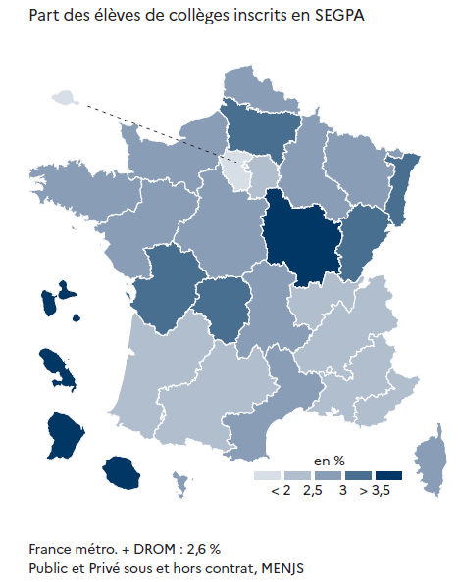
 |  | Effectifs | Part (%)
01 | PARIS | 801 | 0.91 %
25 | VERSAILLES | 5065 | 1.62 %
10 | LYON | 3543 | 2.02 %
24 | CRETEIL | 5029 | 2.07 %
23 | NICE | 2136 | 2.09 %
02 | AIX-MARSEILLE | 3482 | 2.33 %
16 | TOULOUSE | 3399 | 2.35 %
08 | GRENOBLE | 4174 | 2.40 %
04 | BORDEAUX | 3997 | 2.44 %
14 | RENNES | 4306 | 2.56 %
17 | NANTES | 5262 | 2.60 %
12 | NANCY-METZ | 2851 | 2.61 %
27 | CORSE | 354 | 2.65 %
43 | MAYOTTE | 854 | 2.85 %
11 | MONTPELLIER | 3957 | 2.83 %
06 | CLERMONT-FERRAND | 1725 | 2.78 %
70 | NORMANDIE | 4730 | 2.83 %
18 | ORLEANS-TOURS | 3755 | 2.93 %
09 | LILLE | 6261 | 2.86 %
19 | REIMS | 1870 | 2.90 %
13 | POITIERS | 2554 | 3.03 %
15 | STRASBOURG | 2927 | 3.15 %
03 | BESANCON | 1855 | 3.15 %
20 | AMIENS | 3181 | 3.16 %
22 | LIMOGES | 976 | 3.12 %
07 | DIJON | 2613 | 3.52 %
32 | GUADELOUPE | 980 | 3.83 %
28 | LA REUNION | 2475 | 4.09 %
33 | GUYANE | 1134 | 4.60 %
31 | MARTINIQUE | 972 | 5.14 %
 |  |  | © DEPP
► Champ : France métropolitaine + DROM, Public + Privé sous et hors contrat, MENJS.
Population concernée : établissements publics et privés dépendant du ministère en charge de l'éducation nationale (EREA compris).
Source : DEPP-MENJS / Système d'information Scolarité et enquête 16 auprès des établissements privés hors contrat.

